2020_09_data
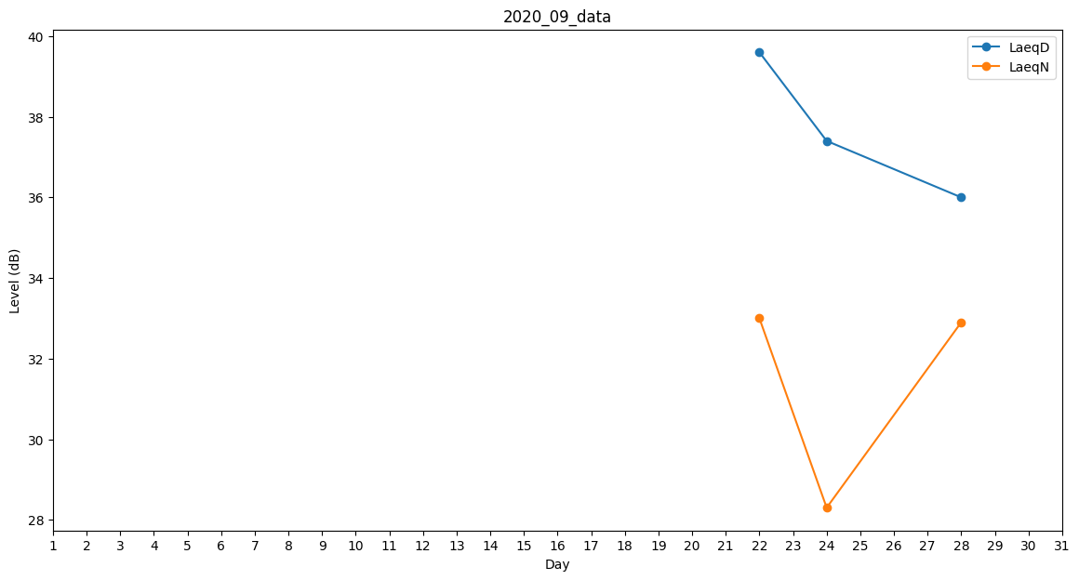
Day | LaeqD | LaeqN
1 | 35.2 | 0
2 | 0 | 33
3 | 35.8 | 0
4 | 0 | 0
5 | 37.7 | 0
6 | 0 | 0
7 | 35.8 | 0
8 | 30.5 | 0
9 | 0 | 0
10 | 0 | 0
11 | 34.9 | 0
12 | 37.3 | 0
13 | 0 | 30.8
14 | 27.6 | 0
15 | 33.1 | 0
16 | 0 | 0
17 | 0 | 0
18 | 30.5 | 0
19 | 0 | 0
20 | 30 | 0
21 | 30.2 | 0
22 | 39.6 | 33
23 | 37.2 | 0
24 | 37.4 | 28.3
25 | 27.8 | 0
26 | 31.9 | 0
27 | 0 | 0
28 | 36 | 32.9
29 | 27.7 | 0
30 | 0 | 0

